受領証
受理証の入力は不要です。内容が正しいかご確認ください。
...
入力部分の色凡例
黄色の部分については報告書より自動で転記されますので入力不要です。
橙色の部分は該当する場合に入力してください。
灰色の部分については入力不要です。
🔒
🔒
青色の部分は必ず確認し必要に応じて入力してください
...
 | 報告区分
 |  |  | 換気設備 |  |  |  |  | 排煙設備 |  |  | 非常用の照明装置

 | 定期報告の検査結果
 |  | 調査結果に基づく改善等は，次のパターンに応じて行ってください。

 |  |  |  |  | 【パターン１】

報告書 第一面 |  |  |  |  |  | レ | 要是正の指摘あり |  | （ | 既存不適格 ） |  | 指摘なし
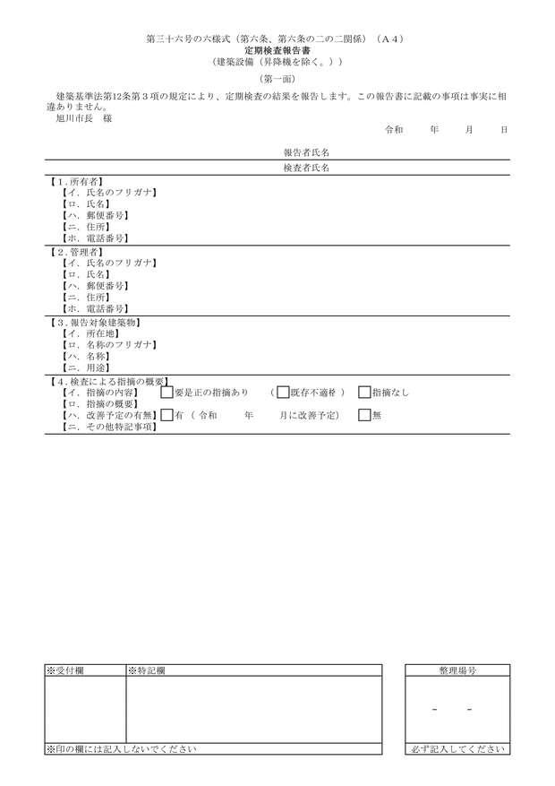
 |  |  |  |  |  | → | 要是正の指摘について早急に改善してください

 |  |  |  |  | 【パターン２】

 |  |  |  |  |  | レ | 要是正の指摘あり

 |  |  |  |  |  | → | 要是正の指摘（既存不適格除く）について早急に改善してください

 |  |  |  |  |  | → | 既存不適格は改善することが望ましいです。改修等に合わせて改善をご検討ください

 |  |  |  |  |  |  | ※ | 要是正の指摘が既存不適格であるかは報告書内部を確認してください

 |  |  |  |  | 【パターン３】

 |  |  |  |  |  |  | 要是正の指摘あり

 |  |  |  |  |  | → | 引き続き適切な維持管理に努めてください

受付印 |  |  |  | 備考
...

１報告書
簡易入力チェック
...
面 | 第一面 |  |  |  | 第二面 |  |  |  |  |  |  |  |  |  |  |  |  |  |  |  | 第三面
欄 | 1 | 2 | 3 | 4 | 1 | 2 | 3 | 4 | 5 | 6 | 7 | 8 | 9 | 10 | 11 | 12 | 13 | 14 | 15 | 16 | 1 | 2 | 3
入力 状況 | 未入力有 | 未入力有 | 未入力有 | 未入力有 | 未入力有 | 未入力有 | 未入力有 |  | 未入力有 | 未入力有 | 未入力有 | 未入力有 | 未入力有 | 未入力有 | 未入力有 | 未入力有 |  | 未入力有 | 未入力有 | 該当 あれば | 該当 あれば | 該当 あれば | 該当 あれば
...
入力部分の色凡例
黄色の部分については報告書より自動で転記されますので入力不要です。
橙色の部分は該当する場合に入力してください。
灰色の部分については入力不要です。
🔒
🔒
青色の部分は必ず確認し必要に応じて入力してください
...
リスト選択機能について
▼をクリックすると、項目をリストから選ぶことができます。
また、リストから選択せずにダブルクリックで入力することも可能です。
レ点については、全角カタカナの”レ”のみ入力することができます
...

２概要書
-
不具合がない場合は概要書の入力は不要です。内容が正しいかご確認ください
不具合がある場合は、（第一面）の５．のハ及び二を入力してください
...
入力部分の色凡例
黄色の部分については報告書より自動で転記されますので入力不要です。
橙色の部分は該当する場合に入力してください。
灰色の部分については入力不要です。
🔒
🔒
青色の部分は必ず確認し必要に応じて入力してください
...

①換気検査結果表
換気設備が検査対象となっている場合のみ入力してください
...
入力部分の色凡例
黄色の部分については報告書より自動で転記されますので入力不要です。
橙色の部分は該当する場合に入力してください。
灰色の部分については入力不要です。
🔒
🔒
青色の部分は必ず確認し必要に応じて入力してください
...
 |  | 検査者番号
...
検査結果 |  |  | 担当 検査者 番号
指摘 なし | 要是正
 |  | 既存 不適格
...

②排煙検査結果表
排煙設備が検査対象となっている場合のみ入力してください
...
入力部分の色凡例
黄色の部分については報告書より自動で転記されますので入力不要です。
橙色の部分は該当する場合に入力してください。
灰色の部分については入力不要です。
🔒
🔒
青色の部分は必ず確認し必要に応じて入力してください
...
 |  | 検査者番号
...
検査結果 |  |  | 担当 検査者 番号
指摘 なし | 要是正
 |  | 既 存 不適格
...

③非常用照明検査結果表
非常用の照明装置が検査対象となっている場合のみ入力してください
...
入力部分の色凡例
黄色の部分については報告書より自動で転記されますので入力不要です。
橙色の部分は該当する場合に入力してください。
灰色の部分については入力不要です。
🔒
🔒
青色の部分は必ず確認し必要に応じて入力してください
...
 |  | 検査者番号
...
検査結果 |  |  | 担当 検査者 番号
指摘 なし | 要是正
 |  | 既 存 不適格
...

④別表１（換気評価表）
換気設備が検査対象となっていて、該当する設備がある場合のみ入力してください
...
入力部分の色凡例
黄色の部分については報告書より自動で転記されますので入力不要です。
橙色の部分は該当する場合に入力してください。
灰色の部分については入力不要です。
🔒
🔒
青色の部分は必ず確認し必要に応じて入力してください
測定機器メーカー名 |  |  | 型式番号等
必要有効換気量(ｍ3/h) | 換 気 方 式 | 換気設備機種名＊注1) | 換気状況の評価＊注2) | 判 定
 | 一種・二種・三種 |  |  | 指摘なし・要是正
 | 一種・二種・三種 |  |  | 指摘なし・要是正
 | 一種・二種・三種 |  |  | 指摘なし・要是正
 | 一種・二種・三種 |  |  | 指摘なし・要是正
 | 一種・二種・三種 |  |  | 指摘なし・要是正
 | 一種・二種・三種 |  |  | 指摘なし・要是正
 | 一種・二種・三種 |  |  | 指摘なし・要是正
 | 一種・二種・三種 |  |  | 指摘なし・要是正
 | 一種・二種・三種 |  |  | 指摘なし・要是正
 | 一種・二種・三種 |  |  | 指摘なし・要是正
 | 一種・二種・三種 |  |  | 指摘なし・要是正
 | 一種・二種・三種 |  |  | 指摘なし・要是正
 | 一種・二種・三種 |  |  | 指摘なし・要是正
 | 一種・二種・三種 |  |  | 指摘なし・要是正
...

⑤別表２（換気測定表）
換気設備が検査対象となっていて、該当する設備がある場合のみ入力してください
...
入力部分の色凡例
黄色の部分については報告書より自動で転記されますので入力不要です。
橙色の部分は該当する場合に入力してください。
灰色の部分については入力不要です。
🔒
🔒
青色の部分は必ず確認し必要に応じて入力してください
 |  | 型式番号等
必要有効換気量 （㎥/h） | 開口面積（㎡） | 測定風速＊注）（m/s） | 測定風量（㎥/ｈ） | 判 定
 |  |  |  | 指摘なし・要是正
 |  |  |  | 指摘なし・要是正
 |  |  |  | 指摘なし・要是正
 |  |  |  | 指摘なし・要是正
 |  |  |  | 指摘なし・要是正 | 風量測定に代わる点検は，二酸化炭素濃度測定のみです。
 |  |  |  | 指摘なし・要是正
 |  |  |  | 指摘なし・要是正
 |  |  |  | 指摘なし・要是正
 |  |  |  | 指摘なし・要是正
 |  |  |  | 指摘なし・要是正
 |  |  |  | 指摘なし・要是正
 |  |  |  | 指摘なし・要是正
 |  |  |  | 指摘なし・要是正
 |  |  |  | 指摘なし・要是正
...

⑥別表３（排煙記録表）
排煙設備が検査対象となっていて、該当する設備がある場合のみ入力してください
...
入力部分の色凡例
黄色の部分については報告書より自動で転記されますので入力不要です。
橙色の部分は該当する場合に入力してください。
灰色の部分については入力不要です。
🔒
🔒
青色の部分は必ず確認し必要に応じて入力してください
...
㎥/min
...

⑦別表３ー２（排煙記録表【給気式】）
...
排煙設備が検査対象となっていて、該当する設備がある場合のみ入力してください
...
入力部分の色凡例
黄色の部分については報告書より自動で転記されますので入力不要です。
橙色の部分は該当する場合に入力してください。
灰色の部分については入力不要です。
🔒
🔒
青色の部分は必ず確認し必要に応じて入力してください
㎥/min
...

⑧別表３ー３（排煙記録表【加圧式】）
排煙設備が検査対象となっていて、該当する設備がある場合のみ入力してください
...
入力部分の色凡例
黄色の部分については報告書より自動で転記されますので入力不要です。
橙色の部分は該当する場合に入力してください。
灰色の部分については入力不要です。
🔒
🔒
青色の部分は必ず確認し必要に応じて入力してください
...
㎥/min
...

⑨別表４（非常用照明装置測定表）
非常用の照明装置が検査対象となっている場合のみ入力してください
...
入力部分の色凡例
黄色の部分については報告書より自動で転記されますので入力不要です。
橙色の部分は該当する場合に入力してください。
灰色の部分については入力不要です。
🔒
🔒
青色の部分は必ず確認し必要に応じて入力してください
測定機器 メーカー名 |  |  | 型式番号等
 |  | 最低照度（lx） |  | 判定
部屋・廊下等
 |  |  |  | 指摘なし・要是正
 |  |  |  | 指摘なし・要是正
 |  |  |  | 指摘なし・要是正
 |  |  |  | 指摘なし・要是正
 |  |  |  | 指摘なし・要是正
...
 | 測定位置＊注１） | 光源の種類＊注２） |  | 照度（lx）
...

⑩別添（関係写真）
指摘なしの場合には不要です。
要是正の指摘について、代表的な部分の写真を添付してください
...
検査結果

Excelで画像を圧縮し、ファイルサイズを小さくする方法
 | 要是正 | その他

① 画像を選択
↓
② 「図の形式」をクリック（画像を選択すると表示されます）
↓
③ 「図の圧縮」をクリック
↓
④ 赤枠の中から解像度を選択
※「○○ppi」の数値が小さいほどサイズは小さくなります。
↓
⑤ 「OK」をクリック
★「この画像だけに適用する」のチェックを外すことですべての画像に適用できます。
...
入力部分の色凡例
黄色の部分については報告書より自動で転記されますので入力不要です。
橙色の部分は該当する場合に入力してください。
灰色の部分については入力不要です。
🔒
🔒
青色の部分は必ず確認し必要に応じて入力してください
検査結果

 | 要是正 | その他
...

